Trading partner
基本逻辑：将原sun内部往来科目在SAP中拆分为内部往来科目+trading partner

1) 每个大分类设置两个科目(以内部往来-资产-XX系列科目为例)

原SUN科目 | 对应SAP科目 | 科目属性
1501内部往来-资产 | 内部往来-资产 | 未来Trading Partner设branch级和city级；其中省内科目专用于city级，不需要结算
 | 内部往来-资产-省内
1505内部往来-保险 | 内部往来-保险
 | 内部往来-保险-省内
1503关联方往来 | 关联方往来
1504内部往来-所得税 | 内部往来-所得税
150108内部往来-资产-系统 | 内部往来-保险-系统 | WII补账

2) 公司间及省内城市都设置TP，用命名区分层级
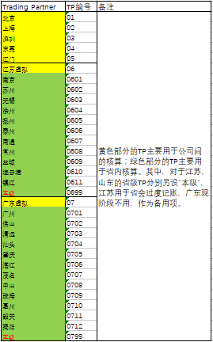

3) 记账示例
假设：内部往来-资产科目号为10500（结算并清账）；内部往来-资产-省内科目号为20500（不结算清账）。
业务场景1：上海替徐州付钱
Company code | 代付： |  |  | Local branch
CN11 | 上海 | Dr. 10500 | TP:06 (江苏虚拟) | CN11010000
 |  | Cr. 308 |  | CN11010000
CN13 | 南京 | Dr. 20500 | TP: 0604 (徐州) | CN13020000
 |  | Cr. 10500 | TP: 02（上海） | CN13020000
 | 徐州 | Dr. Expense |  | CN13060000
 |  | Cr. 20500 | TP: 0601（南京） | CN13060000
 | 结算：
CN11 | 上海 | Dr. Bank |  | CN11010000
 |  | Cr. 10500 | TP:06 (江苏虚拟) | CN11010000
CN13 | 南京 | Dr. 10500 | TP: 02（上海） | CN13020000
 |  | Cr. 308 |  | CN13020000
业务场景2：上海和广东省往来
Company code | 代付： |  |  | Local branch
CN11 | 上海 | Dr. 10500 | TP:07 (广东虚拟) | CN11010000
 |  | Cr. 308 |  | CN11010000
CN14 | 广东 | Dr. Expense |  | CN13020000
 |  | Cr. 10500 | TP: 02（上海） | CN13020000
 | 结算：
CN11 | 上海 | Dr. Bank |  | CN11010000
 |  | Cr. 10500 | TP:07 (广东虚拟) | CN11010000
CN14 | 广东 | Dr. 10500 | TP: 02（上海） | CN14010000
 |  | Cr. 308 |  | CN14010000
业务场景3：上海与江苏省往来
Company code | 代付： |  |  | Local branch
CN11 | 上海 | Dr. 10500 | TP:06 (江苏虚拟) | CN11010000
 |  | Cr. 308 |  | CN11010000
CN13 | 江苏省 | Dr. 20500 | TP: 0699(本级) | CN13020000
 |  | Cr. 10500 | TP: 02（上海） | CN13020000
 | 本级 | Dr. Expense |  | CN13060000
 |  | Cr. 20500 | TP: 0601（南京） | CN13060000
 | 结算：
CN11 | 上海 | Dr. Bank |  | CN11010000
 |  | Cr. 10500 | TP:06 (江苏虚拟) | CN11010000
CN13 | 江苏省 | Dr. 10500 | TP: 02（上海） | CN13020000
 |  | Cr. 308 |  | CN13020000

sub-ledger
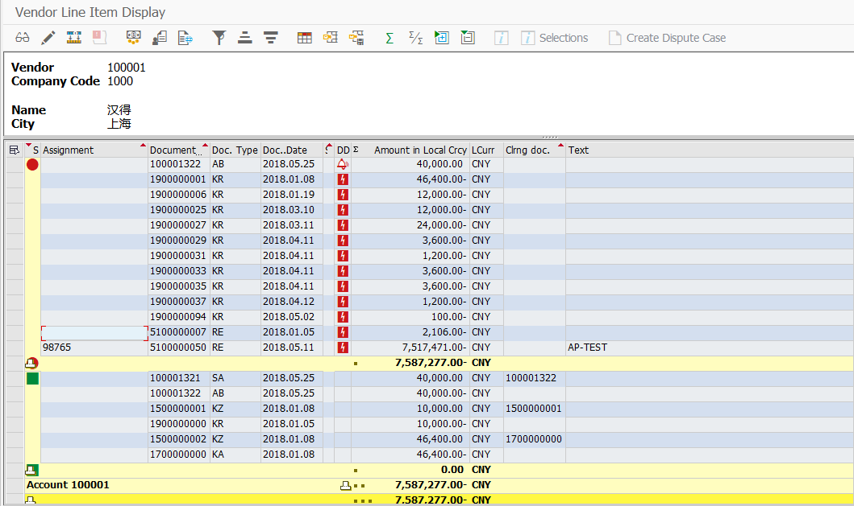
AP Subledger & FA Subledger:

1. 做sub-ledger的账时，不用输入总账科目，只需输入相关的vendor或asset。
2. SAP可查询某个vendor相关的行项目、已清未清、余额等；可查询某个asset相关的原值、账面价值、折旧等

